Sheet1
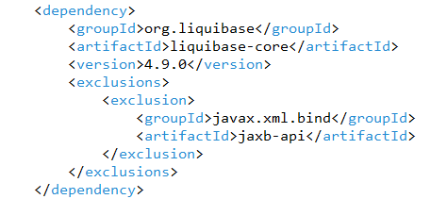
•UI(version:6.8.1)+API(version:6.8.1)の構成の理解
①基本構成の理解

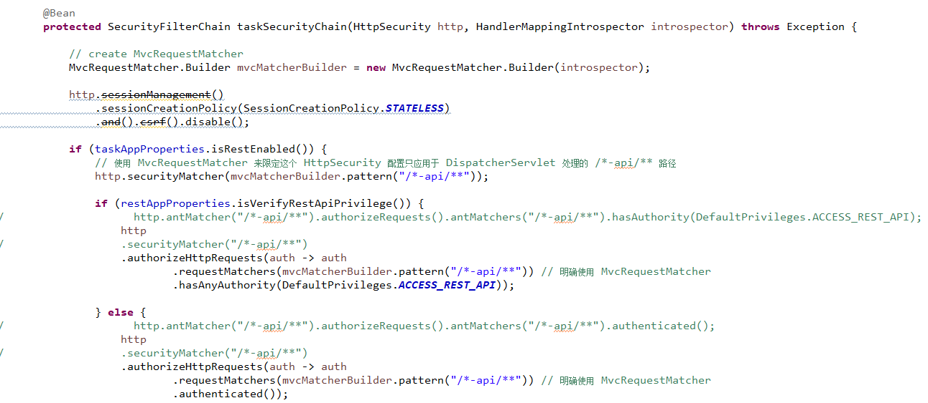

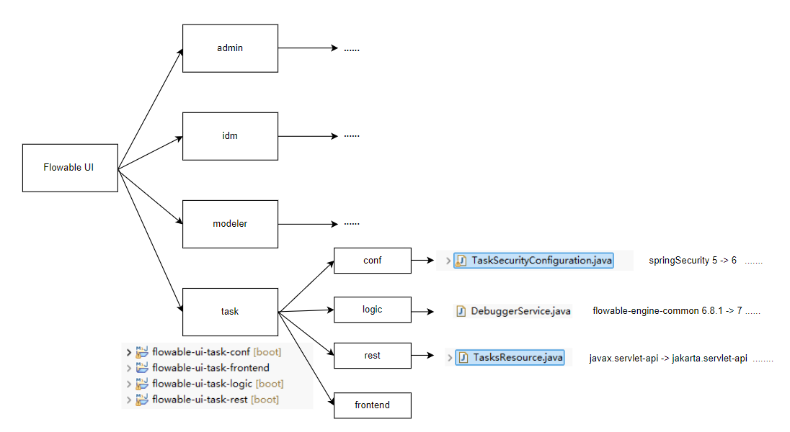

②ビジネスプロセスの理解
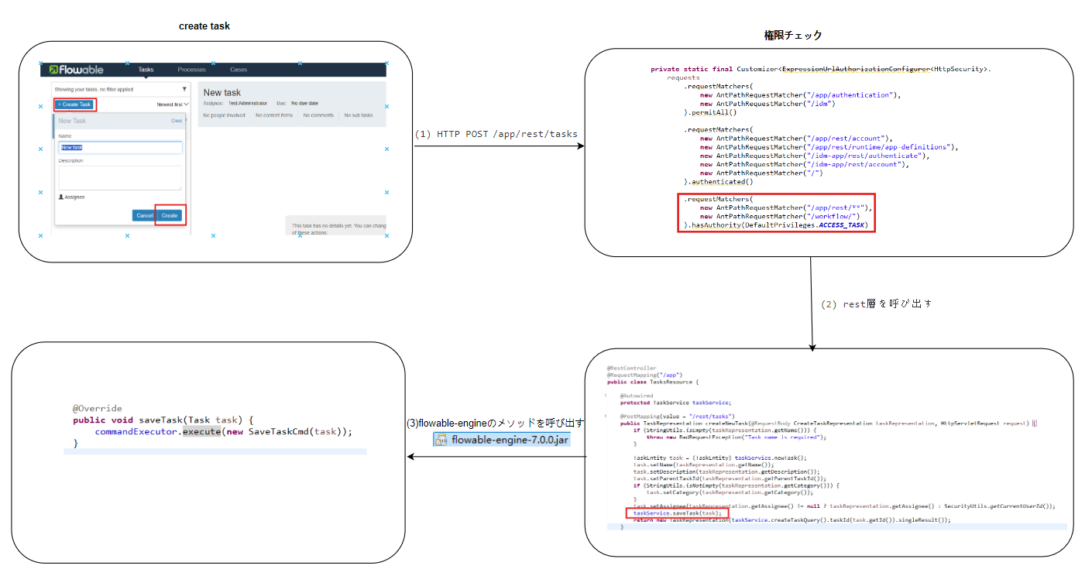

•Javaプロジェクトのpom.xml内dependencyバージョンアップデート

以前のバージョン：6.8.1

親プロジェクトのpom.xmlバージョンを更新した後、全ての子プロジェクトのpom.xml内の当該バージョンも同様に更新する。
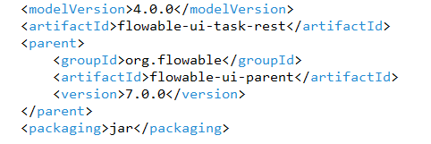

 | 更新後に以下のJARファイルでエラーが発生する
 | jar name | flowable6.8.1時のバージョン | flowable7.0.0時の状況 | 対応操作

 | xercesImpl | 2.12.2 | 削除される | 元のバージョンに戻す

 | flowable-json-converter | 6.8.1

 | flowable-cmmn-json-converter | 6.8.1

 | flowable-dmn-json-converter | 6.8.1

 | flowable-form-json-converter | 6.8.1

 | guava | 31.0.1-jre

 | flowable-content-engine | 6.8.1

 | flowable-form-spring-configurator | 6.8.1

 | flowable-form-engine | 6.8.1

 | flowable-form-json-converter | 6.8.1

 | flowable-form-rest | 6.8.1

 | flowable-content-spring-configurator | 6.8.1

 | flowable-content-rest | 6.8.1

 | liquibase-core | 4.9.0 | コンフリクトが多い | 一時無効化

 | javax.servlet-api | 3.1.0 | jakarta.servlet-api にアップグレードした | 6.8.1 と 7.0.0 の REST API を同時に利用する必要があるため、 両方のJARファイルを併用している | 単一化が必要

 | 更新に成功したJARファイル
 | jar name | flowable6.8.1時のバージョン | flowable7.0.0時のバージョン

 | spring-boot-actuator-autoconfigure | 2.7.18 | 3.1.3

 | spring-boot-configuration-processor

 | spring-boot-starter-amqp

 | spring-boot-starter-activemq

 | spring-boot-starter-oauth2-client

 | spring-boot-starter- oauth2-resource-server

 | spring-boot-starter-tomcat

 | spring-boot-devtools

 | spring-boot-starter-actuator

 | spring-boot-properties-migrator

 | spring-boot-starter-test

 | spring-boot-starter

 | groovy-jsr223 | 4.0.3 | 4.0.14

 | jcl-over-slf4j | 1.7.36 | 2.0.7

 | HikariCP | 4.0.3 | 5.0.1

 | unboundid-ldapsdk | 6.0.10 | 6.0.9

 | spring-ldap-core | 2.4.1 | 3.1.1

 | postgresql | 42.4.1 | 42.5.4

 | h2 | 2.2.220 | 2.1.214

 | spring-kafka | 2.9.13 | 3.0.10

 | mybatis | 2.0.7 | 3.0.0

 | commons-lang3 | 3.13.0 | 3.12.0

 | joda-time | 2.10.13 | 2.11.1

 | slf4j-api | 1.7.36 | 2.0.7

 | jackson-datatype-joda | 2.13.5 | 2.15.2

 | spring-beans | 5.3.33 | 6.0.11

 | spring-context

 | spring-context-support

 | spring-core

 | spring-aop

 | spring-expression

 | spring-jdbc

 | spring-tx

 | spring-web

 | spring-webmvc

 | spring-security-core | 5.8.10 | 6.1.3

 | spring-security-config

 | spring-security-crypto

 | spring-security-web

 | spring-security-ldap

 | jackson-core | 2.13.5 | 2.15.2

 | jackson-databind

 | jackson-annotations

 | jackson-datatype-joda

 | flowable-app-engine-rest | 6.8.1 | 7.0.0

 | flowable-app-engine-spring

 | flowable-app-engine

 | flowable-rest

 | flowable-spring

 | flowable-engine

 | flowable-app-engine-api

 | flowable-event-registry-json-converter

 | flowable-event-registry-model

 | flowable-bpmn-model

 | flowable-bpmn-converter

 | flowable-bpmn-layout

 | flowable-form-model

 | flowable-dmn-model

 | flowable-dmn-xml-converter

 | flowable-image-generator

 | flowable-cmmn-model

 | flowable-cmmn-converter

 | flowable-process-validation

 | flowable-cmmn-image-generator

 | flowable-dmn-image-generator

 | flowable-idm-api

 | flowable-ldap

 | flowable-dmn-spring-configurator

 | flowable-dmn-engine

 | flowable-dmn-rest

 | flowable-cmmn-spring-configurator

 | flowable-cmmn-engine

 | flowable-cmmn-rest

 | flowable-event-registry-rest

 | flowable-idm-spring-configurator

 | flowable-form-api

 | flowable-content-api

Form-engine Error
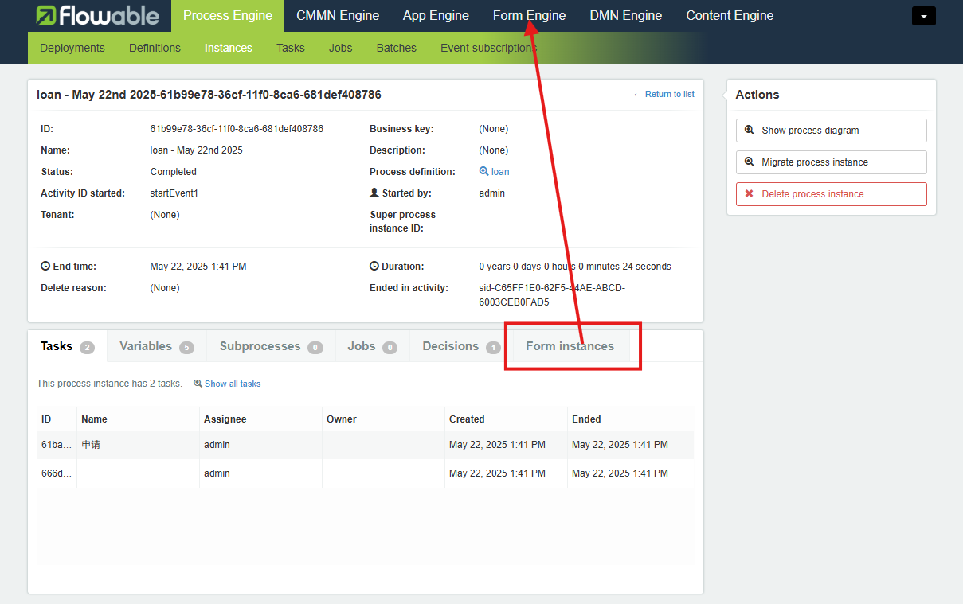

Serlvet バージョンの問題

Liquibase利用できない
Spring Boot 3.1.3 の LiquibaseAutoConfiguration は、SpringLiquibase クラスに setLabelFilter(String) メソッドが含まれていることを想定していますが、Liquibase 4.9.0 にはこのメソッドが存在しません。

このLiquibaseのバージョンは、Flowable公式のflowable-root pomによって管理されています。これはバグでしょうか？

